Reporte EG
EGDTI23005 - MCOM Release Octubre 2023

 |  |  |  |  |  |  |  | Fecha Alta Defecto | ID Caso de Prueba | ID Defecto | Detectado por | Tipo de Defecto | Nombre del Defecto | Descripción del Defecto | Prioridad | Severidad | Fecha Real de Solución | Estatus del Defecto Testing | Área Asignada | Desarrollador | Time Resolved |  |  |  | EJECUCIONES |  |  |  |  | TOTAL
Seguimiento | Exitoso | Fallido | En Proceso | Sin Ejecutar | Bloqueado | Fuera de Alcance | Sub Total |  |  |  |  |  |  |  |  |  |  |  |  |  | (day's) | (Hours) | Fecha Alta Defecto | COUNTA de ID Defecto | Evelyn | Jossue | Saul | Adrian | Hugo
Funcional Positivo | 0 | 0 | 0 | 0 | 0 | 3 | 3 |  |  |  |  |  |  |  |  |  |  |  |  |  |  |  | 2023-09-20 | 0 |  |  |  |  |  | 0
Funcional Negativo | 0 | 0 | 0 | 0 | 0 | 1 | 1 |  |  |  |  |  |  |  |  |  |  |  |  |  |  |  | 2023-09-22 | 0 | 3 |  |  |  |  | 3
Excepción | 1 | 0 | 0 | 0 | 0 | 0 | 1 |  |  |  |  |  |  |  |  |  |  |  |  |  |  |  | 2023-09-25 | 0 | 1 |  |  |  |  | 1
No Afectación | 8 | 0 | 0 | 0 | 0 | 0 | 8 |  |  |  |  |  |  |  |  |  |  |  |  |  |  |  | 2023-09-26 | 0 |  |  |  |  |  | 0
% | 69% | 0% | 0% | 0% | 0% | 31% | 13 |  |  |  |  |  |  |  |  |  |  |  |  |  |  |  | 2023-09-27 | 0 |  |  |  |  |  | 0
 |  |  |  |  |  |  |  |  |  |  |  |  |  |  |  |  |  |  |  |  |  |  | 2023-09-28 | 0 |  |  |  |  |  | 0
Defectos
 |  |  |  |  |  |  |  |  |  |  |  |  |  |  |  |  |  |  |  |  |  |  | 2023-09-29 | 0 | 1 |  |  |  |  | 1
 |  |  |  |  |  |  |  |  |  |  |  |  |  |  |  |  |  |  |  |  |  |  | 2023-10-10 | 0

 |  |  |  |  |  | Status | N° de casos |  |  |  |  |  |  |  |  |  |  |  |  |  |  |  |  | 0 | 4 | 0 | 0 | 0 | 0 | 5
 |  |  |  |  |  | Rechazado | 0
 |  |  |  |  |  | Abierto | 0
 |  |  |  |  |  | No resuelto | 0
 |  |  |  |  |  | Inspección | 0
 |  |  |  |  |  | Re-Test | 0
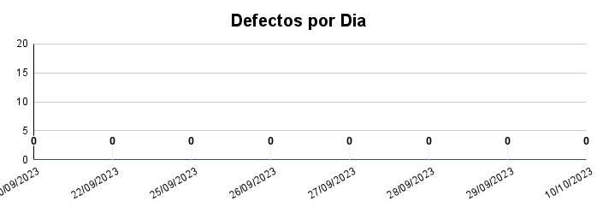
 |  |  |  |  |  | Cerrado | 0
 |  |  |  |  |  | Trabajo en progreso | 0
 |  |  |  |  |  | Total | 0

 |  |  |  |  |  | Status | N°
 |  |  |  |  |  | Critico | 0
 |  |  |  |  |  | Medio | 0
 |  |  |  |  |  | Menor | 0
 |  |  |  |  |  | Mejora | 0

Fuera de Alcance
AN 7842 Mastercom Technical Enhancements for June 2023
AN 7216 Mastercom Technical Enhancements for March 2023

0
0
0
0
0
0
0
0
0
0
0 | 0
0 | 0
0 | 0
0 | 0
0 | 0
0 | 0
0 | 0
0 | 0
0 | 0
0 | 0
0 | 0
0 | 0
0 | 0
0 | 0
0 | 0
0 | 0
0 | 0
0 | 0
0 | 0
0 | 0
0 | 0
0 | 0
0 | 0
0 | 0
0 | 0
0 | 0
0 | 0
0 | 0
0 | 0
0 | 0
0 | 0
0 | 0
0 | 0
0 | 0
0 | 0
0 | 0
0 | 0
0 | 0
0 | 0
0 | 0

